Условие
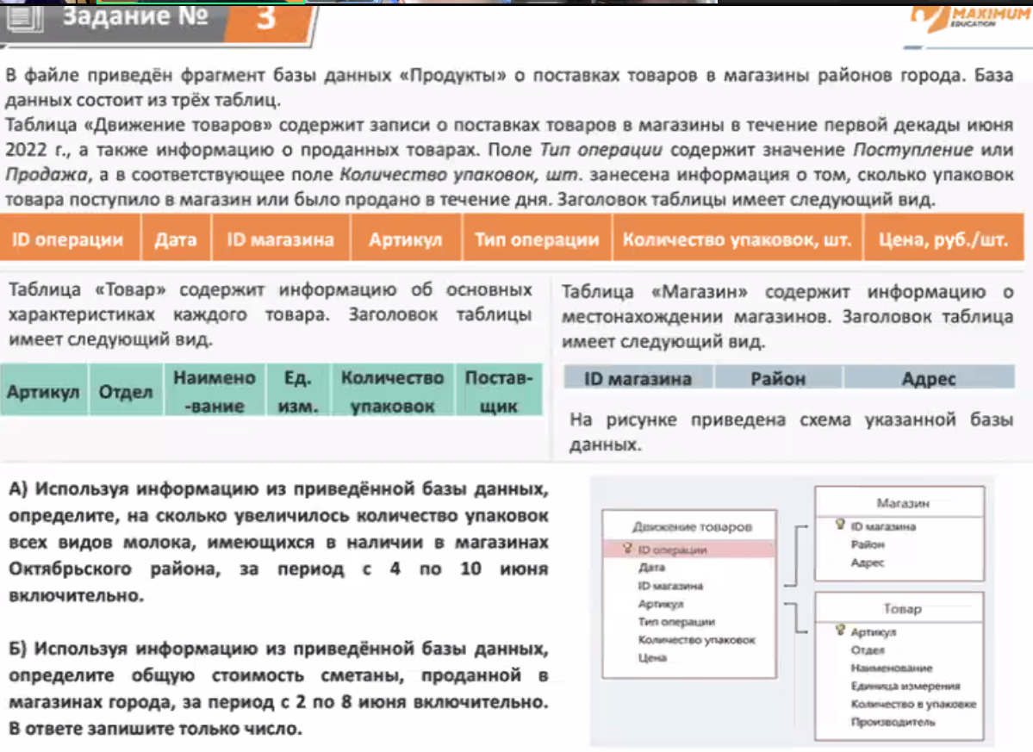

А)
Октябрьский район
Молоко
с 4 по 10

На сколько увеличилось
1
2
3
11
12

ОТВЕТ: 1135

Б)
ОТВЕТ: 48120

